2019_04_data
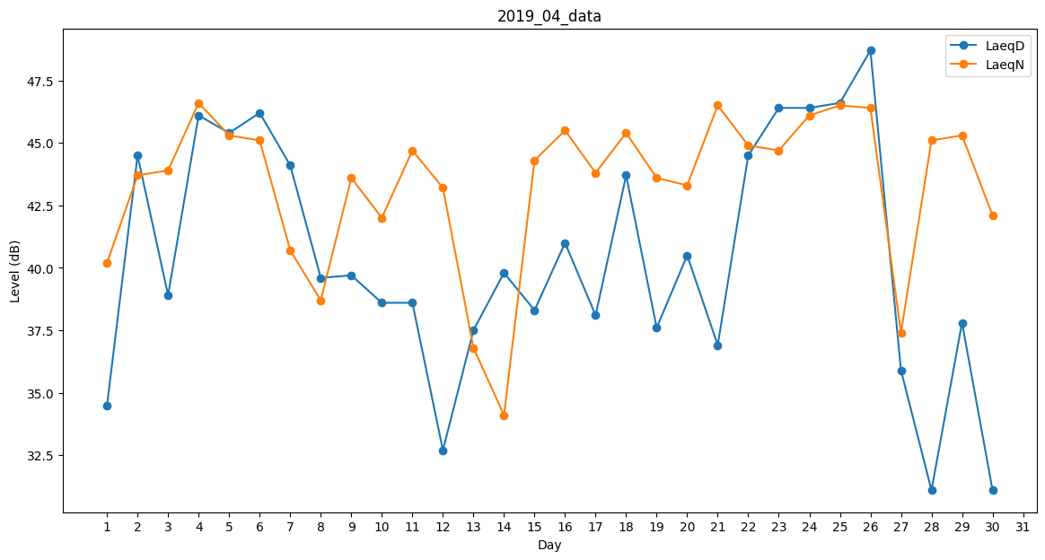
Day | LaeqD | LaeqN
1 | 34.5 | 40.2
2 | 44.5 | 43.7
3 | 38.9 | 43.9
4 | 46.1 | 46.6
5 | 45.4 | 45.3
6 | 46.2 | 45.1
7 | 44.1 | 40.7
8 | 39.6 | 38.7
9 | 39.7 | 43.6
10 | 38.6 | 42
11 | 38.6 | 44.7
12 | 32.7 | 43.2
13 | 37.5 | 36.8
14 | 39.8 | 34.1
15 | 38.3 | 44.3
16 | 41 | 45.5
17 | 38.1 | 43.8
18 | 43.7 | 45.4
19 | 37.6 | 43.6
20 | 40.5 | 43.3
21 | 36.9 | 46.5
22 | 44.5 | 44.9
23 | 46.4 | 44.7
24 | 46.4 | 46.1
25 | 46.6 | 46.5
26 | 48.7 | 46.4
27 | 35.9 | 37.4
28 | 31.1 | 45.1
29 | 37.8 | 45.3
30 | 31.1 | 42.1

